説明
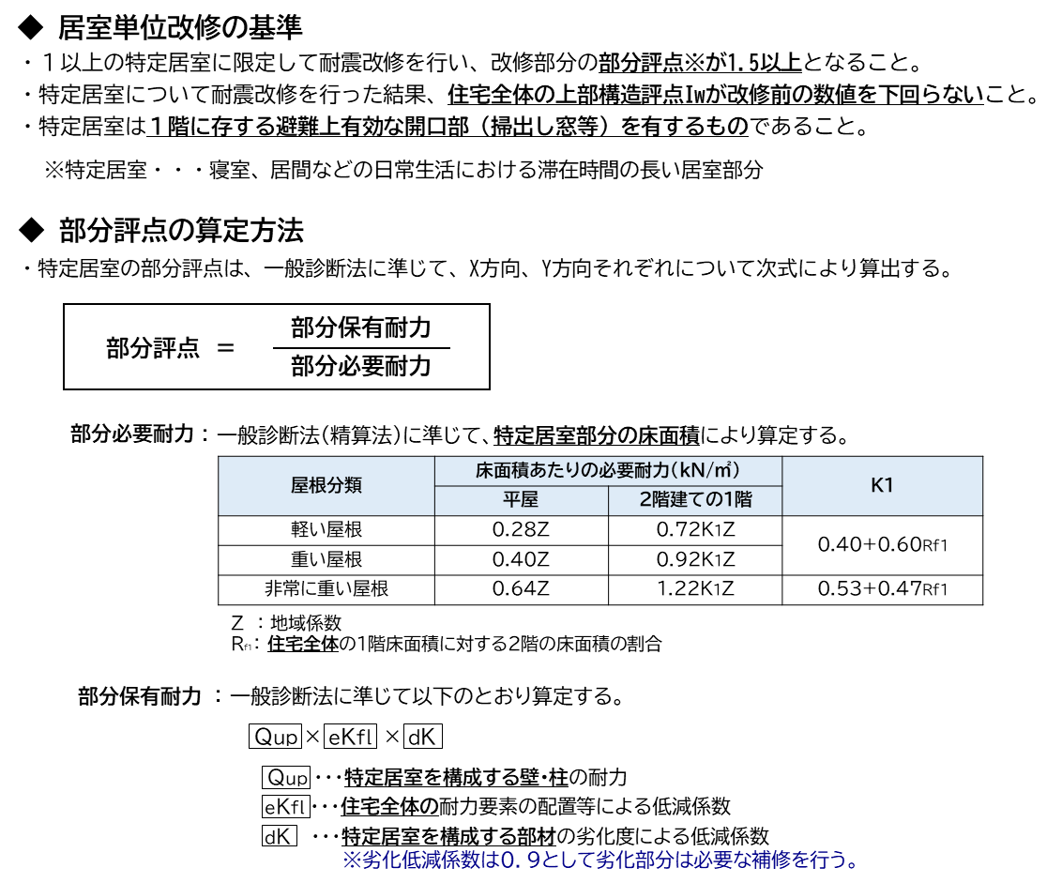
部分評定計算書について

【注意事項】
 | ○本計算シートは「居室単位耐震改修に係る技術基準」に基づく部分評点を算出するためのものです。
 | ○居室単位耐震改修に係る補助金の交付を受ける以外の目的では使用できません。
 | ○また、本計算シートは市販の耐震診断ソフトにより住宅全体の耐震診断を実施済みであることを前提に作成しており、
 | 一部の計算過程を省略して、耐震診断ソフトによる計算結果を転記することとしていますので、
 | 必ず、市販の耐震診断ソフトによる診断を実施後に本計算シートへの入力を行ってください。

【適用範囲】
○ | ○本計算シートの適用範囲は、在来軸組工法、枠組壁工法の木造住宅で、階数は２階建てまでとします。
 | ○木造と他の構造との混構造建築物や、伝統的構法、丸太組構法、プレハブ工法については適用できません。

【構成】
 | ○本計算シートは、「部分評点算定シート」と「補強図面貼付シート」の２つのシートで構成しています。
 | ○「部分評点算定シート」では、入力セル欄に必要事項を入力することで、部分評点を算出します。
 | ○「補強図面貼付シート」には、補強後の平面図を貼り付けたうえで、特定居室の位置、特定居室を構成する耐力要素
 | を明示して、「部分評点算定シート」に入力した耐力要素番号と対応させてください。

（参考）居室単位改修に係る基準の概要

補強図面貼付シート
補強図面

1階

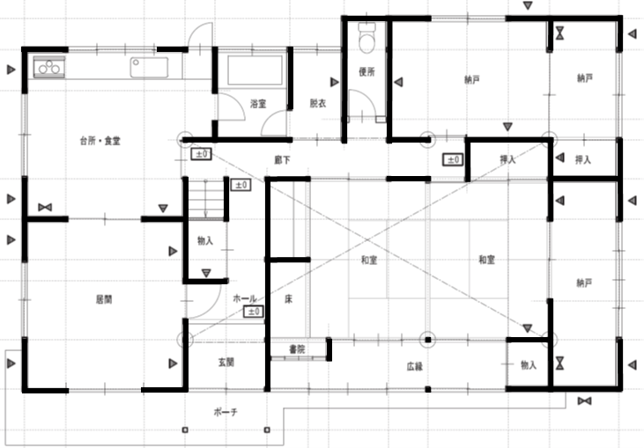

X2
Y1
Y2
X3

X1
X4
Y3
Y5
Y4

特定居室

このシートには補強後の平面図を貼り付けてください。
平面図には特定居室部分を明示のうえ、特定居室を構成する耐力要素には要素番号を付して、部分評点算定シートに記載した要素番号と対応させてください

